Losübersicht visualisiert
Anlage C-03.01 - Standort-/Losübersicht
Vergabenummer VOEK 100-25

 | Legende

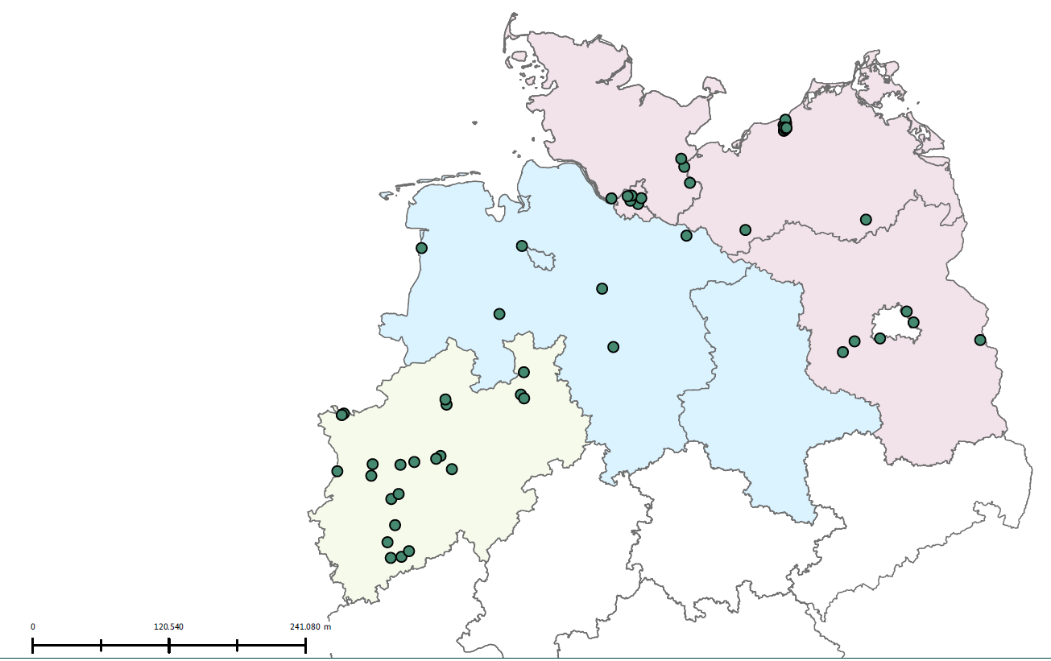
 | Regionallosbezeichnung | Vertragsgebiet (NUTS-Code) | Direktion BImA
 | Los 1 Nordwest | DEA (1-5) | Dortmund
 | Los 2 Nord | DE5, DE9,DEE | Magdeburg
 | Los 3 Nordost | DEF,DE6, DE8, DE4 | Rostock, Potsdam

Schleswig-Holstein / Mecklenburg-Vorpommern / Brandenburg
 | Liegenschaften (Bedarfe)
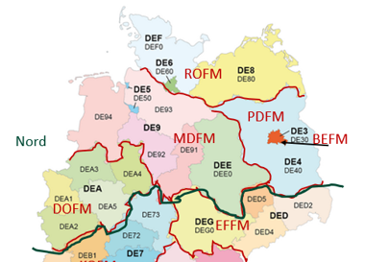

Niedersachsen / Sachsen Anhalt

Nordrhein-Westfalen

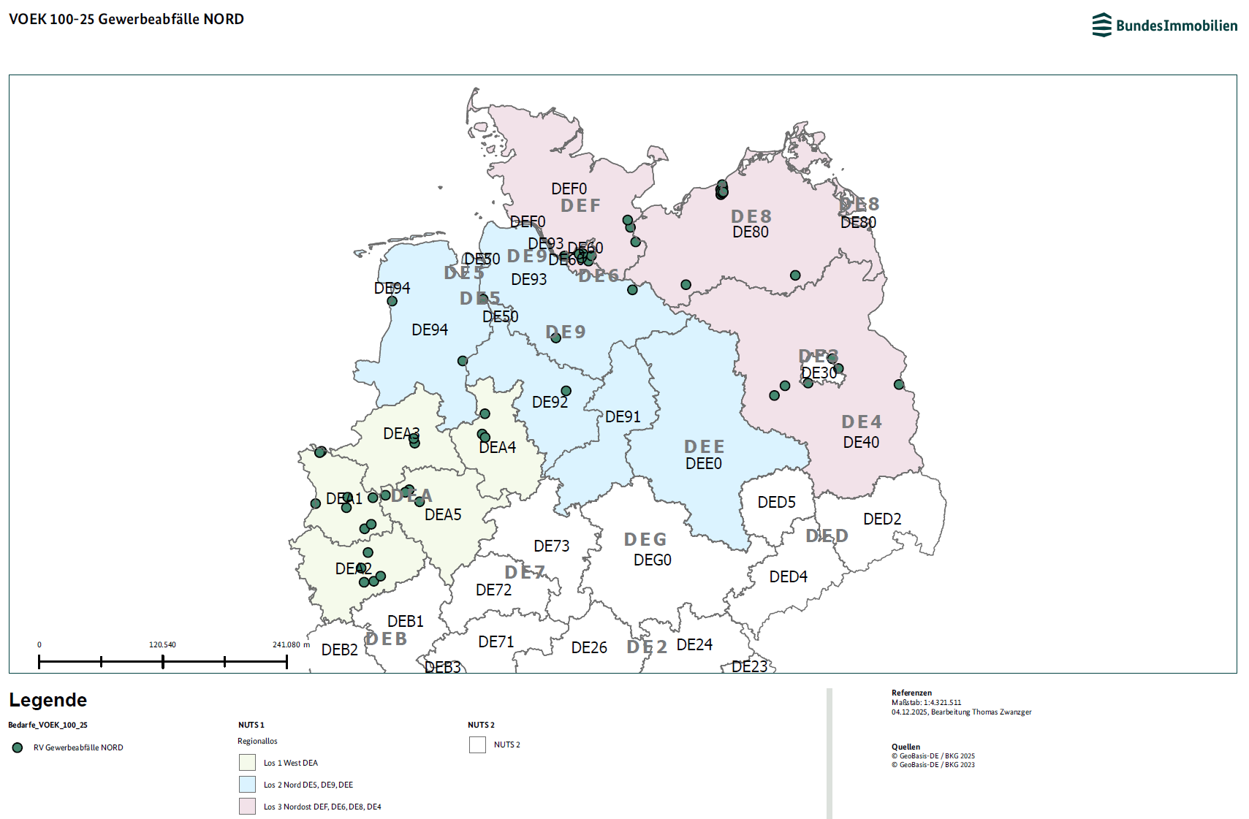

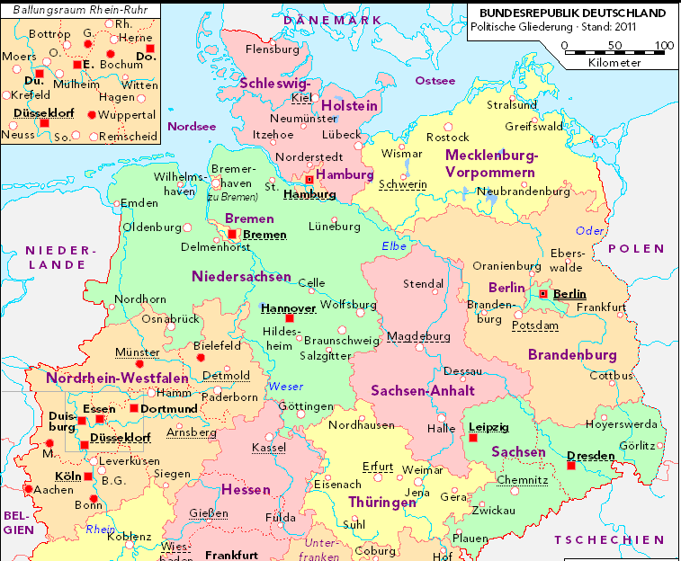

 |  | Bedarfsübersicht zu Nuts Code

